FASE 5
 | FASE 5: IMPLEMENTACION | FASE 5: IMPLEMENTACIÓN — MÓDULO MESAS

 |  | Sistema: MiRest con IA — Perez Bereche Jhonatan

 |  | TABLA 1 — RESUMEN GENERAL DE IMPLEMENTACIÓN
 |  | Sección | Descripción
 |  | Nombre de la fase | Fase 5: Implementación
 |  | Módulo trabajado | Mesas
 |  | Objetivo de implementación | Construir el módulo Mesas del sistema MiRest con IA como interfaz funcional, visual y operativa, aplicando el Design System del proyecto, reduciendo ruido visual, jerarquizando acciones y habilitando el flujo completo de gestión de mesas y pedidos.
 |  | Tecnologías utilizadas | HTML5 semántico · CSS3 con variables / grid / flexbox / animaciones / dark mode · JavaScript ES Modules vanilla · Google Fonts Inter · SVG inline para iconografía
 |  | Resultado general obtenido | Módulo Mesas completamente funcional con datos mock, gestión visual limpia, flujo de pedido con tabs, modales estandarizados, panel de gestión progresiva, filtros por zona y estado, estadísticas superiores, dark mode y diseño responsive mobile-first.

 |  | TABLA 2 — ALCANCE FUNCIONAL IMPLEMENTADO
 |  | N° | Funcionalidad implementada | Descripción funcional | Resultado esperado
 |  | 1 | Visualización del mapa de mesas | Grid de cards con número, zona, descripción, mesero asignado, estado y resumen de pedido activo. Banner superior con gradiente diferenciado por zona. | Lectura inmediata del estado de cada mesa sin acciones adicionales.
 |  | 2 | Lectura visual del estado de mesa | Badge dinámico: Libre (verde), Ocupada (rojo), Reservada (azul). El borde de la card refuerza el tono del estado. | Diferenciación inequívoca entre los tres estados operativos posibles.
 |  | 3 | Estadísticas del módulo | 4 indicadores superiores reactivos: total de mesas, libres, ocupadas y reservadas. | Vista gerencial instantánea del estado general del salón.
 |  | 4 | Selección de mesa activa | Clic o Enter/Espacio sobre una card la selecciona y activa el panel lateral de gestión con datos completos. | Interacción directa sobre la card sin flujos secundarios.
 |  | 5 | Panel lateral de gestión progresiva | Panel derecho muestra: nombre, zona, mesero, estado, items, snapshot del pedido y 4 acciones: Editar, Asignar mesero, Liberar, Eliminar. | Acceso a acciones avanzadas sin sobrecargar la card ni el grid.
 |  | 6 | Apertura y continuación de pedido | Botón "Abrir pedido" o "Continuar" en la card. Abre el Order Drawer lateral de pedido. | Acceso al flujo de pedido en un clic con contexto del estado previo.
 |  | 7 | Flujo de pedido – Tab Agregar | Catálogo de 12 productos con emoji, nombre, categoría, precio, badge y botón Agregar. Buscador y filtro por categoría. | El mesero agrega productos con búsqueda y filtrado funcional.
 |  | 8 | Flujo de pedido – Tab Pedido | Tabla de items con controles +/- de cantidad, precio, subtotal y eliminar. Resumen de total. Botones: Enviar a cocina, Facturar todo, Mover a mesa, Dividir cuenta. | Gestión completa del pedido sin cambiar de pantalla.
 |  | 9 | Crear nueva mesa | Botón "+ Nueva Mesa" en el topbar. Modal con campos: número, zona y descripción. Valida campos y número no duplicado. | Alta de mesas con validaciones activas; aparece inmediatamente en el grid.
 |  | 10 | Editar mesa existente | Panel lateral → "Editar mesa": modal con datos actuales precargados. Modifica número, zona, descripción y estado. | Actualización sin duplicar número; cambios reflejados en la card de inmediato.
 |  | 11 | Asignar mesero | Panel lateral → "Asignar mesero": modal con select de meseros con nombre y turno. Asigna o quita responsable. | Asignación directa visible en card y flujo de pedido.
 |  | 12 | Liberar mesa | Panel lateral → "Liberar mesa": con items activos bloquea la acción con aviso. Sin items, abre confirmación y libera. | Control de liberación con protección ante errores operativos.
 |  | 13 | Eliminar mesa | Panel lateral → "Eliminar mesa": modal confirmación destructiva. Al confirmar, mesa eliminada, sistema selecciona la siguiente. | Eliminación controlada con doble confirmación.
 |  | 14 | Mover pedido a otra mesa | Tab "Pedido" del drawer → "Mover a mesa": modal con select de mesas disponibles. Items transferidos, origen queda libre. | Movimiento sin pérdida de items, ambas cards actualizadas reactivamente.
 |  | 15 | Filtro por zona | Chips: Todas, Interior, Terraza, Barra, VIP. Filtra el grid en tiempo real. | Navegación segmentada por área del local.
 |  | 16 | Filtro por estado | Chips: Todos, Libre, Ocupada, Reservada. Combinables con filtro de zona. | Reducción del grid para enfocarse en un estado específico.
 |  | 17 | Búsqueda textual | Input que filtra por número, zona, descripción o mesero asignado. En tiempo real. | Localización de una mesa en segundos.
 |  | 18 | Sistema de toasts | Toast temporal de 2.6s por cada acción relevante del módulo. | Retroalimentación inmediata sin interrumpir el flujo principal.
 |  | 19 | Enviar pedido a cocina | Marca el pedido como enviado y emite toast de confirmación. | Registro del envío con confirmación visual para el mesero.
 |  | 20 | Facturar pedido completo | Limpia el pedido, totaliza el monto y libera la mesa automáticamente. | Cierre de cuenta con liberación de mesa en un paso.
 |  | 21 | Dividir cuenta | Emite toast simulando la acción. Preparado para integración real. | Prototipo funcional del flujo de división de cuenta a nivel de interfaz.
 |  | 22 | Dark mode | Toggle en topbar. Preferencia persistida en localStorage. | Adaptación visual nocturna sin pérdida de jerarquía.
 |  | 23 | Diseño responsive | 960px: sidebar como drawer. 1180px: workspace en columna única. | Módulo funcional en tablets y dispositivos de los meseros.

 |  | TABLA 3 — COMPONENTES DEL DESIGN SYSTEM APLICADOS
 |  | Componente | Aplicación en el módulo Mesas | Regla visual aplicada | Beneficio obtenido
 |  | Table Card (card de mesa) | Grid principal con banner de zona, número, mesero y pedido activo. | --radius-xl (20px), --shadow-card, overflow hidden, hover translateY -2px, borde con tono del estado. | Lectura inmediata del estado; diferenciación visual por zona.
 |  | Badge de estado | Banner superior de cada card y panel lateral. Variantes: success, danger, info. | Fondo suave coloreado, texto negrilla, padding 4px 10px, border-radius full, ícono SVG. | Señalización clara y consistente del estado operativo.
 |  | Botón Primario (btn--primary) | "Abrir pedido", "Continuar", "Nueva Mesa", "Crear", "Guardar", "Enviar a cocina". Gradiente naranja. | Altura 44px, peso 600, gradiente lineal 135°, radio --radius-lg. | Jerarquía visual de la acción principal. Consistencia en todo el módulo.
 |  | Botón Secundario (btn--secondary) | "Ver pedido", "Cancelar", "Mover a mesa", "Facturar todo". Fondo gris neutro. | Misma estructura base que el primario, sin gradiente. | Contrapeso visual; identifica acciones de menor riesgo.
 |  | Botón Ghost (btn--ghost) | "Editar mesa", "Asignar mesero", "Liberar mesa", "Dividir cuenta". | Border 1px solid --color-border, color texto secundario, fondo transparente. | Menor peso visual para acciones terciarias; reduce ruido en el panel lateral.
 |  | Botón Destructivo (btn--danger) | "Eliminar mesa" en panel lateral y modal de confirmación. | Fondo rojo --color-danger, color blanco. | Señal visual de riesgo inequívoca; distingue acciones destructivas.
 |  | Modal estandarizado | 5 modales: nueva mesa, editar, asignar mesero, liberar, eliminar y mover pedido. | Overlay blur(4px), animación scaleIn, header/body/footer, --radius-xl, cierre con Escape u overlay. | Flujos controlados; experiencia predecible y consistente en cada acción.
 |  | Order Drawer | Flujo completo de pedido con tabs Agregar y Pedido. | Animación slideIn, header fijo con datos de mesa, tabs con borde activo --color-primary, scroll interno. | Gestión del pedido sin navegar a otra vista. El mesero mantiene contexto.
 |  | Input de texto y Select | Campos en modales: número, descripción, zona, estado, mesero asignado. | Altura 44px, padding 12px 16px, border 1px --color-border, radio --radius-md, error bajo el campo. | Formularios claros; errores localizados directamente junto al campo.
 |  | Chips de filtro | Filtros por zona y estado en la barra de herramientas. | Padding 6px 12px, border-radius full, activo con gradiente naranja (zona) o primario suave (estado). | Filtrado visual rápido; el estado activo siempre visible.
 |  | Sidebar | Navegación principal; "Mesas" marcado activo. | Fondo --color-sidebar (#15192c), 260px fijo, sticky, ítem activo con gradiente rgba naranja. | Contexto claro del módulo; navegación consistente en la aplicación.
 |  | Topbar | Eyebrow "Operaciones", H1 "Mesas", botón Nueva Mesa, toggle de tema y chip de usuario. | Altura 88px, backdrop blur, border-bottom, sticky z-index 20. | Acceso inmediato a la acción principal; título y contexto siempre visibles.
 |  | Tarjeta estadística (summary-card) | 4 cards superiores: total, libres, ocupadas, reservadas. | Grid auto-fit minmax 180px, --radius-xl, ícono coloreado por tono, número 28px. | Lectura gerencial instantánea del estado del salón.
 |  | Sistema de toasts | Confirmación de todas las acciones relevantes del módulo. | Fixed bottom-right, stacked, duración 2.6s, tono success/danger/info, ícono acompañante. | Confirmación de cada acción sin interrumpir el flujo activo.

 |  | TABLA 4 — IMPLEMENTACIÓN TÉCNICA
 |  | Elemento técnico | Implementación realizada | Observación
 |  | HTML (index.html) | Shell único con: aside.sidebar, header.topbar, main.page-content, #summaryStats, #workspaceToolbar, #tablesGrid, #managementPanel, #modalRoot, #drawerRoot, #toastRoot. Carga app.js como módulo ES. | Roots vacíos como puntos de montaje para renderizado dinámico. Estructura 100% semántica.
 |  | CSS (styles.css, 26 KB) | Tokens :root, tema dark, reset mínimo, sidebar, topbar, botones, cards, badges, modales, drawer, tablas, inputs, chips, toasts, animaciones y media queries en 1180px / 960px / 720px. | Sin framework CSS. Todos los tokens en variables :root para consistencia con el Design System.
 |  | data.js (datos mock) | Exporta: waiters (4), zones (4), statusOptions, categories (7), products (12 con emoji, precio y paleta), initialTables (12 mesas con estado, mesero e items precargados). | Sin backend ni base de datos. Datos suficientes para simular un escenario real de restaurante.
 |  | ui.js (renderizado puro) | Funciones: escapeHtml, formatCurrency (Intl PEN), slugify, getStatusInfo, getWaiterName, getTableItemsCount, getOrderDetails, getSummaryStats, filterTables, renderIcons, renderStats, renderToolbar, renderTables, renderManagementPanel, renderOrderDrawer, renderModal, renderToasts. Mapa de 25 íconos SVG inline. | Separación clara presentación (ui.js) / lógica (app.js). Cada función retorna HTML como string.
 |  | app.js (lógica y estado) | Estado global (state): theme, sidebarOpen, search, zone, status, selectedTableId, activeModal, orderDrawer, tables, toasts. Funciones: openCreate/Edit/Assign/Release/Delete/MoveModal, openOrder, closeModal/Drawer, submitTableForm, validateTablePayload, releaseTable, deleteTable, addProduct, changeProductQty, removeProduct, sendKitchen, invoiceOrder, splitBill, pushToast. | Estado centralizado con re-render completo ante cada cambio. Sin Virtual DOM. Patrón robusto para el alcance del módulo.
 |  | Manejo de eventos | Un addEventListener por tipo en document: click, keydown, input, change, submit. Delegación via .closest() sobre data-attributes semánticos. | Sin re-bindeo de listeners ante re-renders. Bajo acoplamiento HTML/JS.
 |  | Validaciones | validateTablePayload(): número requerido, zona requerida, descripción requerida, número no duplicado (case-insensitive). Errores renderados bajo cada campo sin cerrar el modal. | Validación del lado del cliente antes de persistir cambios en el estado global.
 |  | Estados visuales dinámicos | El estado (libre/ocupada/reservada) determina: borde de card, tono del badge, ícono, texto del botón primario, disponibilidad de "Ver pedido" y bifurcación en el modal de liberación. | Interfaz siempre coherente con el estado interno del objeto mesa.
 |  | Dark mode | Toggle en topbar controla body[data-theme]. localStorage persiste la preferencia. Variables CSS redefinen la paleta completa desde un token root. | Dos temas sin duplicar reglas CSS; la misma estructura sirve para ambos.
 |  | Responsive / Mobile | Media queries: 1180px (workspace columna única), 960px (sidebar como drawer móvil con toggle), 720px (formularios y drawer en columna). Sidebar controlado con body.sidebar-open. | Módulo funcional en tablet sin rediseño adicional.
 |  | Persistencia de estado | Mesas y pedidos en memoria (state.tables, structuredClone). Tema en localStorage. Sin API ni base de datos. | Preparado para integración con API real en la siguiente fase.
 |  | Animaciones y microinteracciones | fadeIn para overlay, scaleIn para modal (scale 0.95→1), slideIn para drawer (translateX 24px→0). Hover en cards: translateY -2px + shadow. Foco con glow naranja. | @keyframes reutilizables, duración 0.2–0.22s para no ralentizar el flujo operativo.

 |  | TABLA 5 — FLUJO FUNCIONAL IMPLEMENTADO
 |  | Paso | Acción del usuario | Respuesta del sistema | Resultado | Imagenes
 |  | 1 | El usuario abre el módulo Mesas en el navegador. | Se inicializan 12 mesas mock. Se renderizan: sidebar, topbar con Nueva Mesa, 4 stats cards, barra de filtros, grid de 12 cards con banners de zona y panel lateral con primera mesa activa. | Vista completa del módulo visible de forma inmediata. | 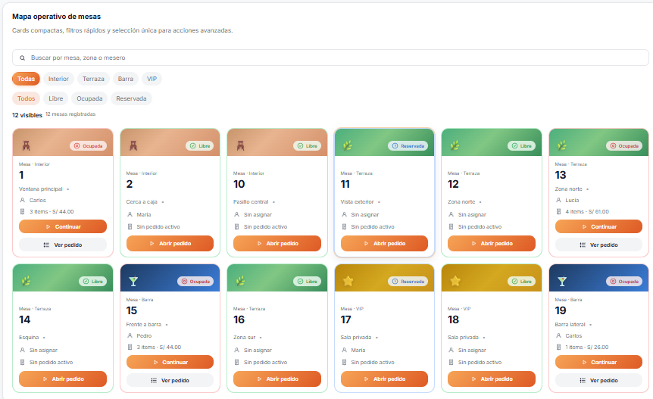
 |  | 2 | El usuario lee las estadísticas superiores. | Sistema muestra: 12 totales, 6 libres, 4 ocupadas, 2 reservadas con ícono, número grande y descripción. | Estado global del salón conocido de un vistazo.
 |  | 3 | El usuario filtra por zona "Terraza". | Grid filtrado reactivamente. Chip "Terraza" activo. Contador actualizado. | Grid segmentado; el operador ve solo las mesas de su área. | 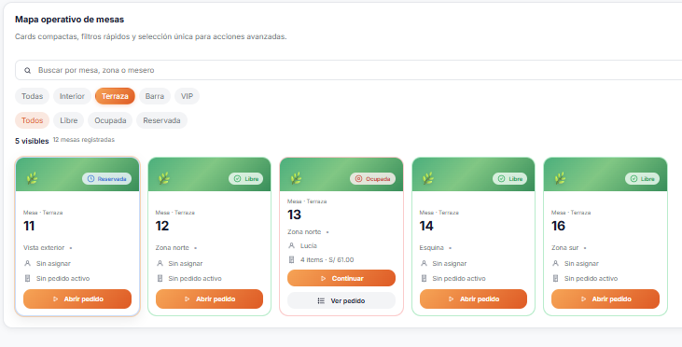
 |  | 4 | El usuario aplica el filtro "Ocupada". | Grid muestra solo el cruce Terraza + Ocupada. | Localización precisa de mesas con atención activa. | 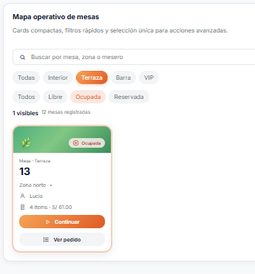
 |  | 5 | El usuario escribe "Carlos" en el buscador. | Grid filtrado a mesas con mesero Carlos asignado. | Acceso en segundos por nombre de mesero. | 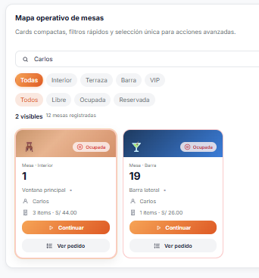
 |  | 6 | El usuario hace clic sobre una card de mesa. | Card seleccionada con borde naranja. Panel lateral muestra datos completos y 4 botones de gestión. | Panel progresivo activo sin modal adicional.
 |  | 7 | El usuario hace clic en "Abrir pedido". | Order Drawer se abre desde la derecha con animación. Tabs Agregar y Pedido. Catálogo activo. | Acceso al flujo de pedido sin cambiar de vista.
 |  | 8 | El usuario filtra por "Bebidas" y agrega "Inca Kola 500ml". | Producto agregado. Botón pasa a "Continuar". Estado → Ocupada. Toast de confirmación. | Pedido iniciado con retroalimentación inmediata. | 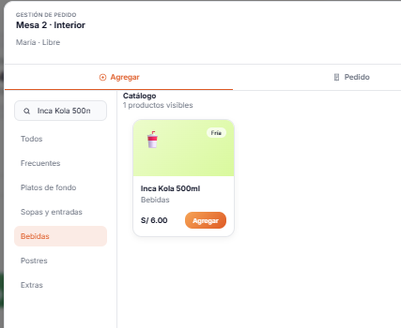
 |  | 9 | El usuario cambia a la tab "Pedido". | Tabla de items con controles +/-, precio, subtotal y resumen de total. Botones de cierre visibles. | Gestión completa del pedido desde la misma vista. | 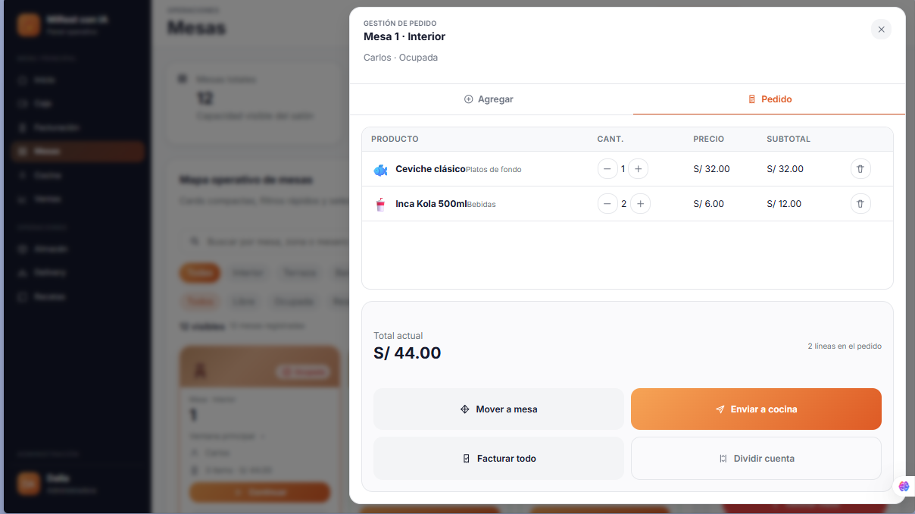
 |  | 10 | El usuario aumenta la cantidad de un producto. | Cantidad +1, subtotal y total recalculados en tiempo real. | Gestión de cantidades sin acciones adicionales. | 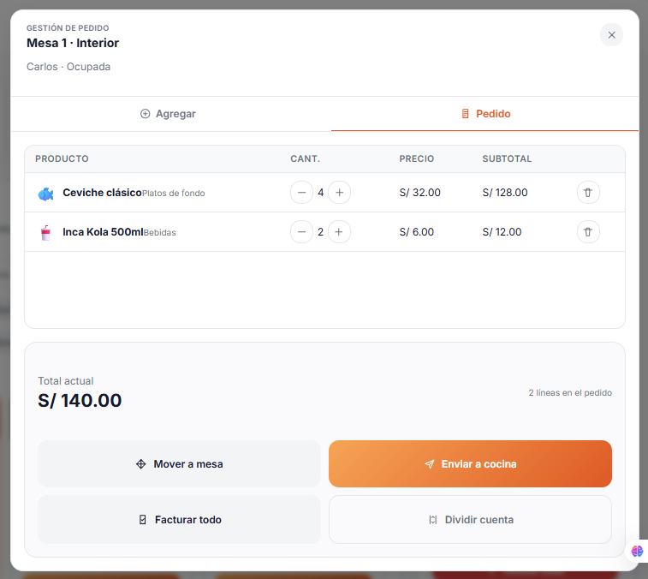
 |  | 11 | El usuario hace clic en "Enviar a cocina". | Pedido marcado como sentToKitchen. Toast: "Mesa X enviada a cocina". | Registro del envío sin cerrar el flujo activo. | 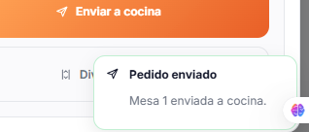
 |  | 12 | El usuario cierra el drawer con X o Escape. | Drawer cerrado. Grid con datos de la mesa actualizados. | Regreso limpio al mapa con estado sincronizado. | 
 |  | 13 | El usuario abre "Asignar mesero" desde el panel lateral. | Modal con select de 4 meseros, mesero actual preseleccionado. | Asignación de responsable sin salir del módulo. | 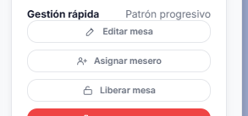
 |  | 14 | El usuario selecciona un mesero y guarda. | Modal cerrado. Card y panel actualizan el nombre. Toast: "Mesero actualizado". | Cambio reflejado inmediatamente en la interfaz. | 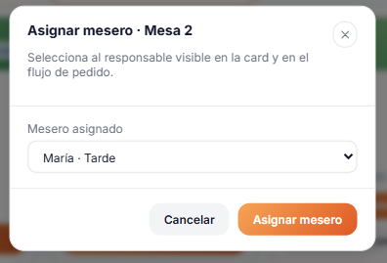
 |  | 15 | El usuario intenta liberar una mesa con pedido activo. | Sistema muestra modal de bloqueo: "No se puede liberar. Retira, factura o mueve el pedido antes." | Protección ante errores operativos activa. |  | 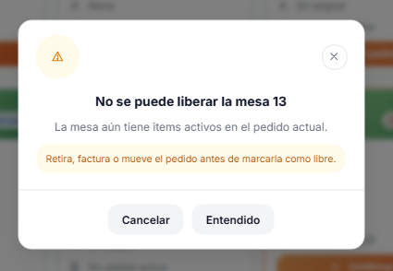
 |  | 16 | El usuario factura el pedido completo. | Sistema limpia el pedido, calcula el total, libera la mesa. Toast con monto facturado. | Cierre de cuenta con liberación automática. Grid actualizado.
 |  | 17 | El usuario crea una nueva mesa desde el topbar. | Modal con campos vacíos. Al confirmar con datos válidos: crea, agrega al grid, selecciona y muestra toast "Mesa creada". | Alta con validación activa e integración inmediata al grid. |  | 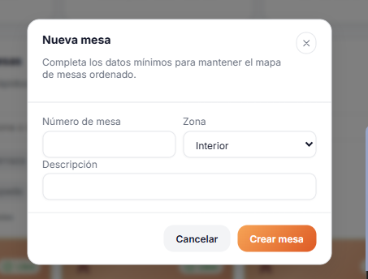
 |  | 18 | El usuario intenta crear mesa con número duplicado. | Error "Ese número de mesa ya existe" sin cerrar el modal. | Protección de integridad de datos a nivel de interfaz. | 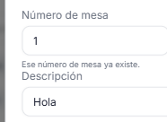
 |  | 19 | El usuario elimina una mesa desde el panel lateral. | Modal destructivo rojo. Al confirmar: mesa eliminada, sistema selecciona la siguiente. Toast: "Mesa eliminada". | Eliminación controlada; el sistema nunca queda sin selección activa. |  | 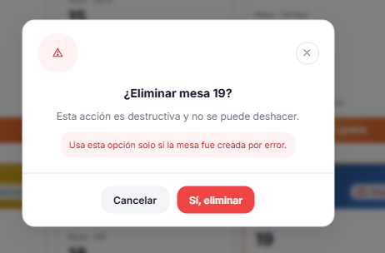

 |  | TABLA 6 — EVIDENCIAS REQUERIDAS
 |  | N° | Evidencia | Demostracion | Nombre sugerido del archivo
 |  | 1 | Vista general del módulo Mesas sin interacción | Mapa completo, 4 stats, sidebar activo, topbar con Nueva Mesa, banners de zona en cards. | 01_vista_general_mesas.png
 |  | 2 | Grid con mesas en los tres estados visibles | Diferenciación Libre (verde), Ocupada (rojo), Reservada (azul) en badges y bordes de card. | 02_estados_de_mesas.png
 |  | 3 | Mesa seleccionada con panel lateral activo | Card con borde naranja + panel derecho con datos, snapshot del pedido y 4 botones de gestión. | 03_mesa_seleccionada_panel_lateral.png
 |  | 4 | Filtro por zona activo (Terraza) | Grid filtrado, chip "Terraza" activo, contador actualizado. | 04_filtro_zona_terraza.png
 |  | 5 | Filtro por estado activo (Ocupada) | Grid reducido, chip "Ocupada" activo. | 05_filtro_estado_ocupada.png
 |  | 6 | Buscador activo con término escrito | Input visible con texto, grid filtrado a coincidencias. | 06_buscador_activo.png
 |  | 7 | Modal "Nueva Mesa" abierto | Formulario vacío: número, zona, descripción. Overlay activo. | 07_modal_nueva_mesa.png
 |  | 8 | Modal "Nueva Mesa" con errores de validación | Mensajes de error bajo campos vacíos o número duplicado. Modal permanece abierto. | 08_modal_nueva_mesa_validacion.png
 |  | 9 | Modal "Editar Mesa" con datos precargados | Formulario con datos actuales y campo de estado. Distinguible por el título. | 09_modal_editar_mesa.png
 |  | 10 | Modal "Asignar Mesero" abierto | Select con lista de meseros (nombre + turno). Mesero actual preseleccionado. | 10_modal_asignar_mesero.png
 |  | 11 | Modal "Liberar Mesa" – bloqueo | Aviso indicando que la mesa no puede liberarse por tener items activos. | 11_modal_liberar_bloqueado.png
 |  | 12 | Modal "Liberar Mesa" – confirmación | Modal de confirmación tono naranja: "Liberar mesa X". Botones Cancelar y Sí, liberar. | 12_modal_liberar_confirmacion.png
 |  | 13 | Modal "Eliminar Mesa" abierto | Tono rojo/destructivo, ícono de alerta, advertencia permanente, botón Sí, eliminar en rojo. | 13_modal_eliminar_mesa.png
 |  | 14 | Modal "Mover pedido a otra mesa" | Select con mesas disponibles distintas a la actual. | 14_modal_mover_pedido.png
 |  | 15 | Drawer de pedido – Tab Agregar con catálogo | Panel desde la derecha, categorías en panel izquierdo, cards de productos con emoji, precio y botón Agregar. | 15_drawer_agregar_productos.png
 |  | 16 | Drawer – Tab Agregar con búsqueda activa | Buscador con término, catálogo filtrado a coincidencias. | 16_drawer_busqueda_producto.png
 |  | 17 | Drawer – Tab Pedido con items activos | Tabla con productos, cantidades, controles +/-, subtotales, total y botones de cierre. | 17_drawer_pedido_activo.png
 |  | 18 | Drawer – Tab Pedido vacío (estado vacío) | Empty state con ícono e instrucción de uso. | 18_drawer_pedido_vacio.png
 |  | 19 | Toast de confirmación visible | Notificación toast activa en esquina inferior derecha con ícono, título y mensaje. | 19_toast_confirmacion.png
 |  | 20 | Vista en modo oscuro (dark mode) | Módulo completo con paleta dark activa: sidebar, cards, panel, topbar y stats. | 20_dark_mode_mesas.png

 |  | TABLA 7 — VALIDACIONES REALIZADAS
 |  | N° | Validación realizada | Qué se comprobó | Resultado
 |  | 1 | Legibilidad en modo claro | Textos, badges, botones y estados con contraste suficiente. Banners no interfieren con la lectura. | Aprobado.
 |  | 2 | Legibilidad en modo oscuro | Los mismos elementos legibles con paleta dark (#0f1220, #f3f4f6). | Aprobado. Tokens CSS centralizados evitaron ajustes adicionales.
 |  | 3 | Reducción del ruido visual | Una sola acción primaria visible en cada card. Acciones secundarias en panel lateral. | Aprobado. Lectura del grid más rápida y menos fatigante.
 |  | 4 | Funcionamiento de botones primarios | "Abrir pedido", "Continuar", "Nueva Mesa", "Crear", "Guardar", "Enviar a cocina", "Facturar todo" ejecutan sus acciones. | Aprobado. Todos los botones primarios funcionan en flujo completo.
 |  | 5 | Apertura y cierre de modales | Los cinco modales abren y se cierran correctamente por X, overlay, Escape y Cancelar. | Aprobado. Cierre funcional por todos los mecanismos definidos.
 |  | 6 | Apertura y cierre del drawer | El drawer abre con animación y se cierra por X, backdrop y Escape. | Aprobado. Sin comportamiento inesperado.
 |  | 7 | Actualización visual en tiempo real | Al facturar, liberar o editar: badge, borde, botón y panel lateral actualizan inmediatamente. | Aprobado. Interfaz siempre sincronizada con el estado interno.
 |  | 8 | Consistencia con el Design System | Radios, colores, tipografía, alturas de botón, tokens de sombra y animaciones corresponden a variables :root. | Aprobado. Sin valores hardcoded fuera del sistema de tokens.
 |  | 9 | Claridad del flujo de pedido | Flujo completo: Tab Agregar → filtrar → agregar → Tab Pedido → ajustar → facturar. Sin ambigüedad. | Aprobado. Flujo intuitivo sin instrucciones adicionales.
 |  | 10 | Validación de campos obligatorios | Con campos vacíos: errores bajo cada campo sin cerrar el modal. | Aprobado. No es posible avanzar con datos incompletos.
 |  | 11 | Validación de número duplicado | Con número existente: error "Ese número de mesa ya existe" (case-insensitive). | Aprobado. Detección correcta en todos los casos.
 |  | 12 | Protección de liberación con pedido activo | Con items: modal de bloqueo. Sin items: modal de confirmación. Flujo bifurcado correcto. | Aprobado. Protección activa ante errores operativos.
 |  | 13 | Filtros por zona y estado | Chips filtran el grid de forma combinable. Contador actualizado en tiempo real. | Aprobado. Filtros coherentes y siempre combinables.
 |  | 14 | Búsqueda textual | Búsqueda por número, zona, descripción y mesero devuelve resultados correctos. | Aprobado. Búsqueda transversal en múltiples atributos.
 |  | 15 | Jerarquía de acciones progresivas | Orden respetado: acción primaria en card → secundaria en panel → modal. Sin interrupciones al flujo principal. | Aprobado. Progresión lógica y controlada.
 |  | 16 | Accesibilidad mínima de teclado | Cards responden a Enter/Espacio. Escape cierra modales y drawers. role=dialog y aria-modal=true en modales. | Aprobado a nivel básico. Flujos críticos navegables por teclado.
 |  | 17 | Responsive a 960px (tablet) | Sidebar colapsa a drawer. Botón de menú visible. Contenido sin desbordamientos. | Aprobado. Vista funcional en pantallas de tablet.

 |  | TABLA 8 — RESULTADO FINAL DE LA IMPLEMENTACIÓN
 |  | Aspecto mejorado | Situación anterior | Mejora implementada | Impacto logrado
 |  | Sobrecarga de acciones en cada card | Cada card mostraba múltiples botones permanentes, generando ruido visual y dificultando la lectura del salón. | Una sola acción primaria visible en la card. Acciones secundarias en panel lateral de gestión progresiva. | Grid escaneable en segundos. El operador actúa sin leer listas de botones.
 |  | Diferenciación visual por zona | Las cards eran idénticas sin importar la zona (Interior, Terraza, Barra, VIP). | Banner superior con gradiente temático por zona y emoji representativo: madera cálida, verde, azul nocturno y dorado. | La zona de cada mesa se identifica visualmente de forma inmediata sin leer el texto.
 |  | Ausencia de flujo de pedido integrado | El flujo de pedido requería navegar a otra vista, perdiendo el contexto del mapa de mesas. | Order Drawer lateral sobre el mapa con tabs Agregar y Pedido, catálogo, controles de cantidad y acciones de cierre. | El mesero gestiona el pedido sin perder visibilidad del módulo. Flujo continuo sin fricciones.
 |  | Modales no estandarizados | Sin estructura unificada; inconsistencia visual y confusión sobre el tipo de acción. | 5 modales con header/body/footer, overlay blur, animación consistente y tono cromático diferenciado por riesgo. | El operador reconoce el nivel de riesgo de cada acción con confianza y seguridad.
 |  | Ausencia de retroalimentación de acciones | Sin confirmación visual al completar créar, editar, liberar o facturar. | Toasts no bloqueantes (2.6s) con título, mensaje e ícono para cada acción relevante. | Retroalimentación inmediata y contextual sin interrumpir el flujo de trabajo.
 |  | Falta de estadísticas globales del salón | Sin resumen visual del estado general al ingresar al módulo. | Panel de 4 indicadores superiores reactivos: total, libres, ocupadas y reservadas. | Visión gerencial instantánea para decisiones operativas inmediatas.
 |  | Ausencia de filtros y búsqueda | Sin posibilidad de filtrar ni buscar mesas por zona, estado o mesero. | Chips de filtro por zona y estado combinables + buscador en tiempo real por múltiples atributos. | Localización de cualquier mesa en menos de 3 segundos. Reduce carga cognitiva en alta ocupación.
 |  | Diseño no responsive | El módulo no estaba optimizado para tablets ni dispositivos móviles. | 3 breakpoints (1180px, 960px, 720px). Sidebar como drawer móvil. Workspace en columna única. | Módulo funcional en tablets de restaurante sin rediseño adicional.
 |  | Ausencia de dark mode | Funcionaba solo en tema claro; desventaja en turnos nocturnos. | Toggle en topbar con persistencia en localStorage. Paleta completa adaptada via variables CSS :root. | Módulo operable en ambientes oscuros sin comprometer la legibilidad. Preferencia persistida.

FASE 5: IMPLEMENTACIÓN — MÓDULO MESAS

Sistema: MiRest con IA — A

Sección | Descripción
Nombre de la fase | Fase 5: Implementación
Módulo trabajado | Cocina
Objetivo de implementación | Desarrollar el módulo de Cocina de MiRest con IA para optimizar el despacho de comandas, aplicando el Design System, minimizando tiempos de respuesta mediante una interfaz de alta visibilidad y priorización automática de tickets.
Tecnologías utilizadas | Astro (Arquitectura de Islas) · Tailwind CSS (Grid / Flexbox / Utility-first) · Animaciones nativas · Dark mode dinámico · JavaScript ES Modules (Hidratación selectiva) · Google Fonts Inter · SVG inline para iconografía.
Resultado general obtenido | Panel de cocina funcional con datos mock, gestión de tickets por tiempo de espera, modales de detalle de plato, estados de preparación (Pendiente, En preparación, Listo), filtros por estación (Fríos, Calientes, Postres), dark mode y diseño optimizado para tablets.

